Tham gia thi
Tên dự án |  | Website thi trắc nghiệm
Module Code |  | Tham gia thi
Test Requirement |  | Kiểm tra GUI và FUNC quản lý thi
 |  | Passed | Failed | Untested | Blocked | Test Case Total
Vòng 1 |  | 4 | 0 | 0 | 0 | 4
Vòng 2 |  | 4 | 0 | 0 | 0 | 4
 | 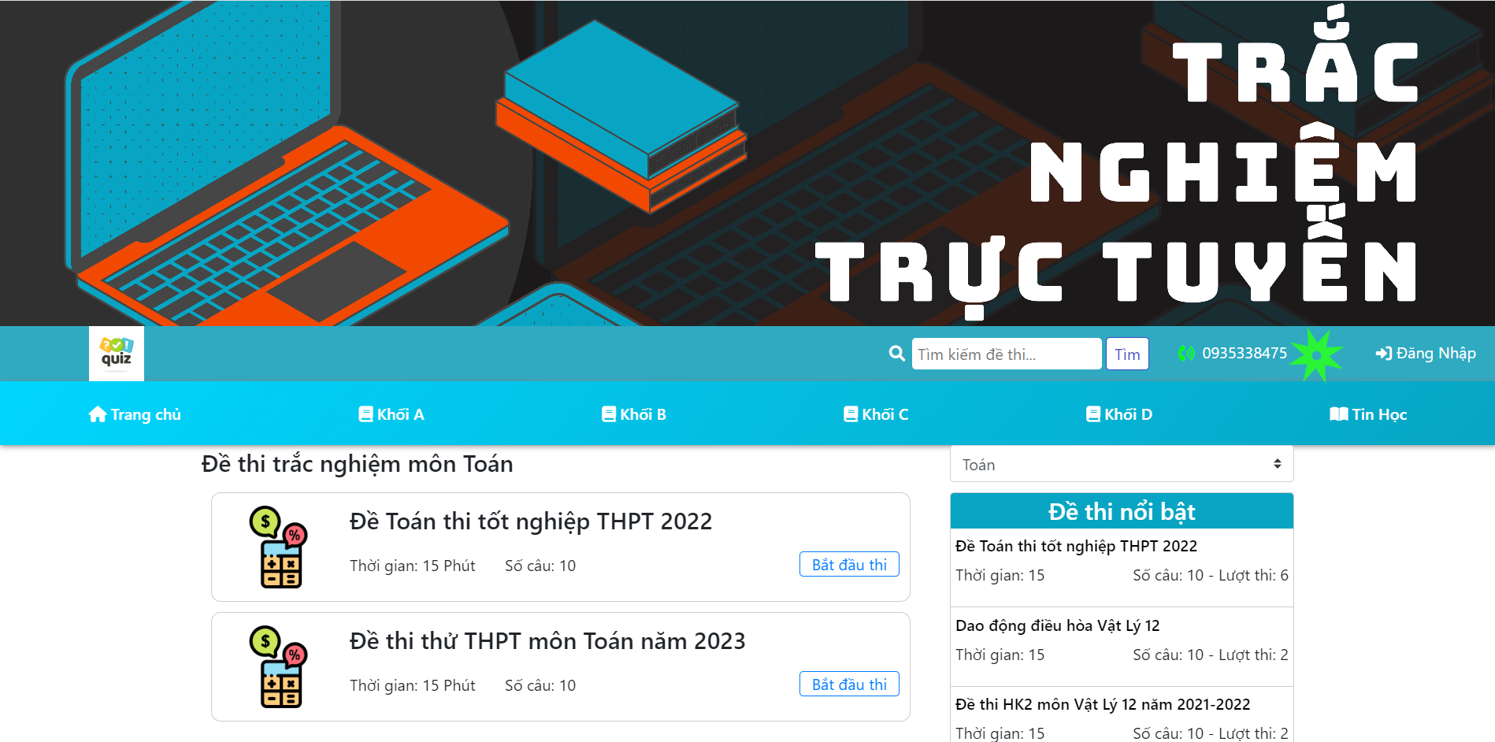 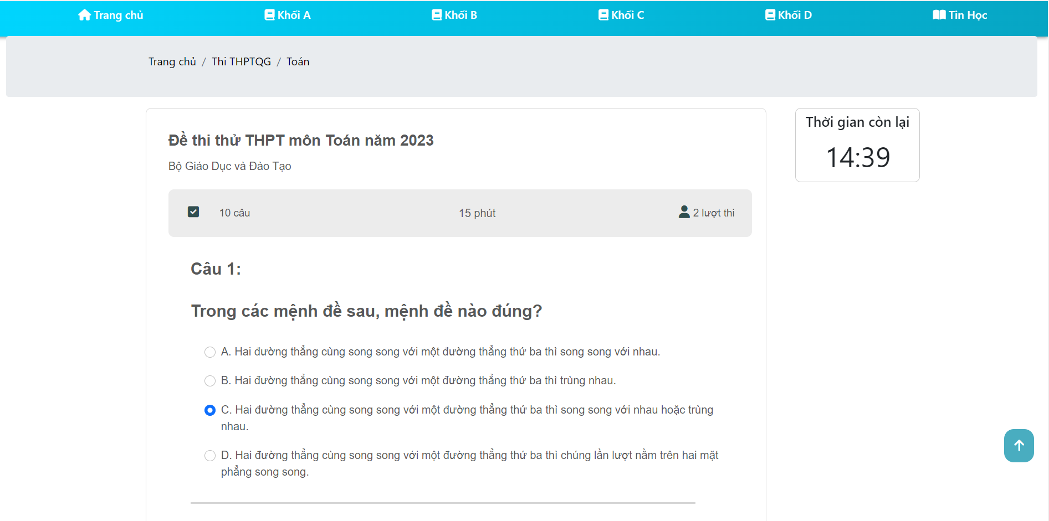 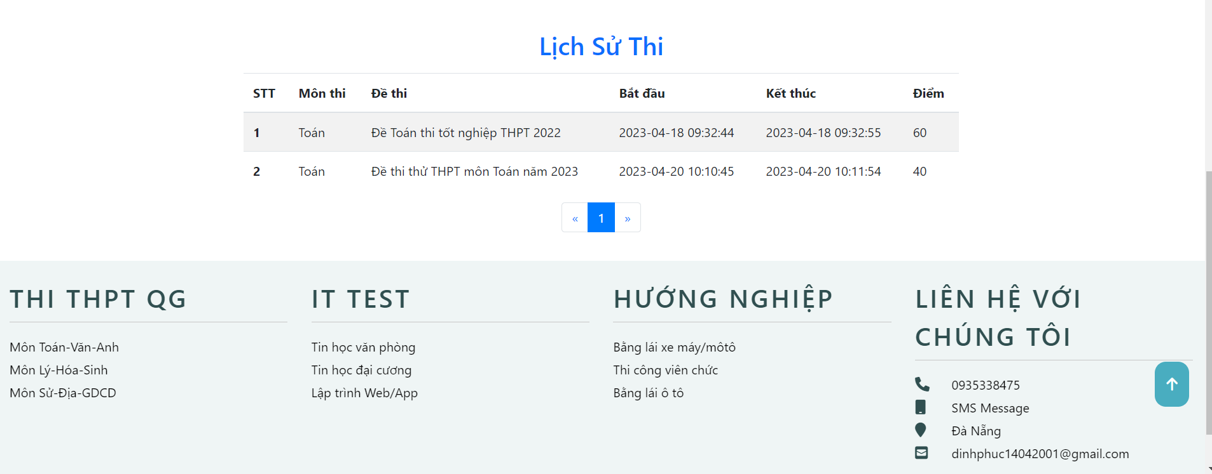
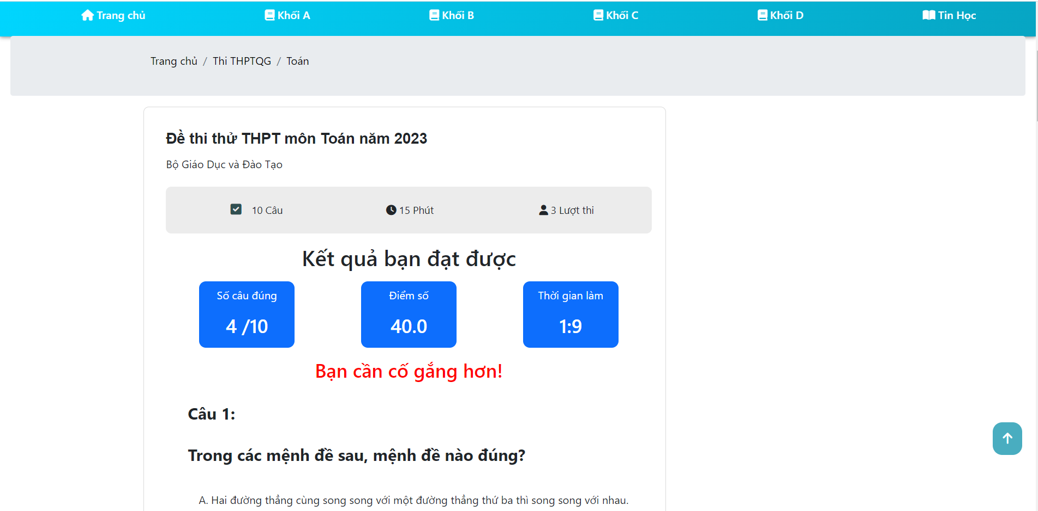
ID | Mô tả | Hành động | Điều kiện kiểm tra | Kết quả mong đợi | Kết quả thực tế | Test Data | Kết quả |  |  | Kết quả |  |  | Ghi chú
 |  |  |  |  |  |  | Lần 1 |  |  | Lần 2
 |  |  |  |  |  |  | Trạng thái | Ngày test | Tester | Trạng thái | Ngày test | Tester
Check GUI - Quản lý thi
GUI-QLT01 | [ Bắt đầu thi ] Button |  |  | Status = enable | Status = enable |  | Passed | 2023-04-18 | T. Thịnh | Passed | 2023-04-28 | Q. Thịnh
GUI-QLT02 | [ Môn thi ] ComboBox |  |  | Status = enable | Status = enable |  | Passed | 2023-04-18 | T. Thịnh | Passed | 2023-04-28 | Q. Thịnh
GUI-QLT03 | [ Đáp án ] Radio Button |  |  | Status = enable | Status = enable |  | Passed | 2023-04-18 | T. Thịnh | Passed | 2023-04-28 | Q. Thịnh
GUI-QLT04 | [ Lịch sử thi ] Table |  |  | Status = enable | Status = enable |  | Passed | 2023-04-18 | T. Thịnh | Passed | 2023-04-28 | Q. Thịnh
GUI-QLT05 | [ Phân trang ] Button |  |  | Status = enable | Status = enable |  | Passed | 2023-04-18 | T. Thịnh | Passed | 2023-04-28 | Q. Thịnh
Check FUNCTION - Quản lý thi
FUNC-QLT01 | Tham gia thi | 1. Đăng nhập thành công 2. Chọn môn muốn thi 3. Hiển thị giao diện môn thi 4. Click nút Bắt đầu thi | Đã đăng nhập vào hệ thống | Hiển thị giao diện thi | Như mong đợi |  | Passed | 2023-04-18 | T. Thịnh | Passed | 2023-04-28 | Q. Thịnh
FUNC-QLT02 | Hiển thị danh sách các môn thi hiện có | 1. Đăng nhập thành công 2. Chọn môn muốn thi 3. Hiển thị giao diện môn thi 4. Trỏ tới bên phải phía trên Đề thi nổi bật 5. Click vào IT |  | Hiển thị danh sách các môn thi hiện có | Như mong đợi |  | Passed | 2023-04-18 | T. Thịnh | Passed | 2023-04-28 | Q. Thịnh
FUNC-QLT03 | Chọn đáp án | 1. Click nút Bắt đầu thi 2. Hiển thị giao diện thi 3. Click vào đáp án muốn chọn | Click nút bắt đầu thi | Chỉ chọn được 1 trong số 4 đáp án | Như mong đợi |  | Passed | 2023-04-18 | T. Thịnh | Passed | 2023-04-28 | Q. Thịnh
FUNC-QLT04 | Xem lịch sử và kết quả thi | 1. Đăng nhập thành công 2. Chọn Cài đặt thông tin 3. Hiển thị trang Quản lý tài khoản 4. Kéo xuống dưới để xem lịch sử và kết quả thi | Đã đăng nhập vào hệ thống | Hiển thị lịch sử bao gồm kết quả thi | Như mong đợi |  | Passed | 2023-04-18 | T. Thịnh | Passed | 2023-04-28 | Q. Thịnh

Quản lý đề thi
Tên dự án |  | Website thi trắc nghiệm
Module Code |  | Quản lý đề thi
Test Requirement |  | Kiểm tra GUI và FUNC quản lý đề thi
 |  | Passed | Failed | Untested | Blocked | Tổng test case
Vòng 1 |  | 24 | 2 | 0 | 0 | 26
Vòng 2 |  | 24 | 2 | 0 | 0 | 26
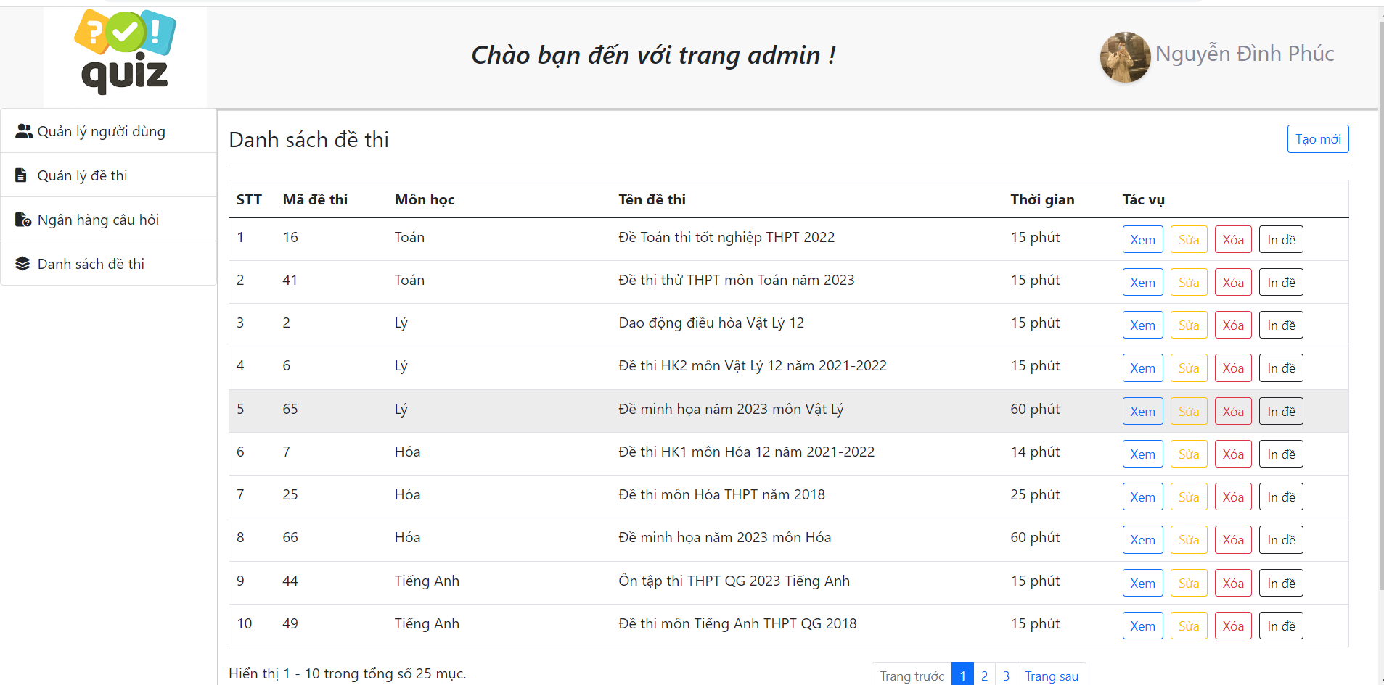 | 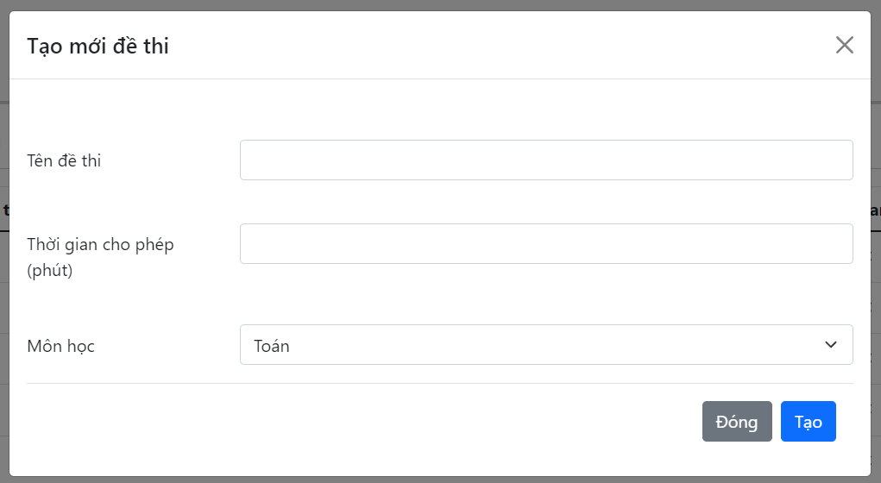 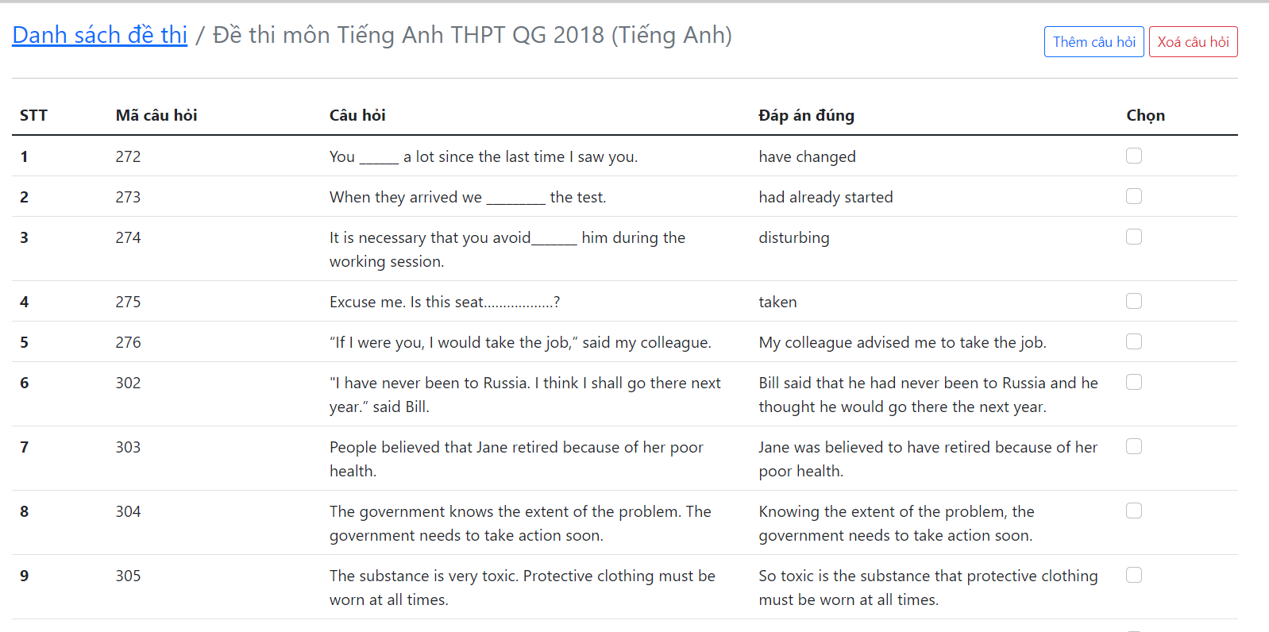 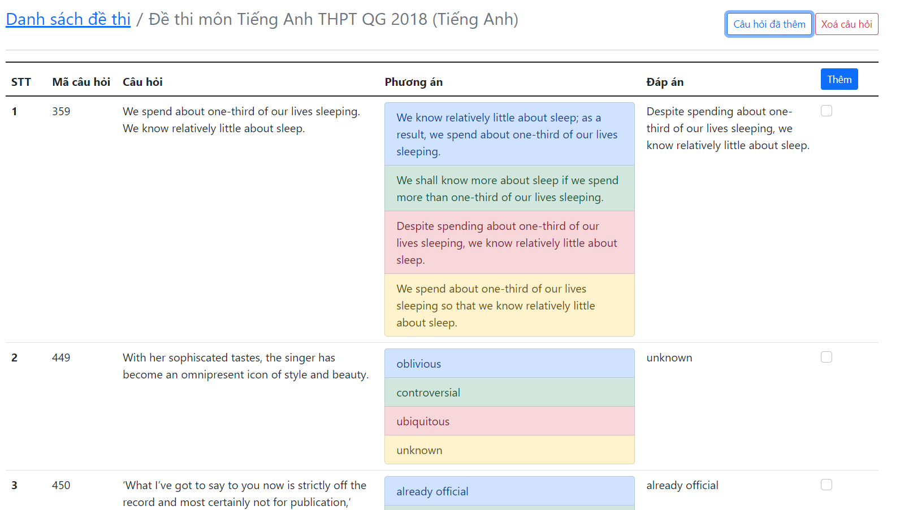 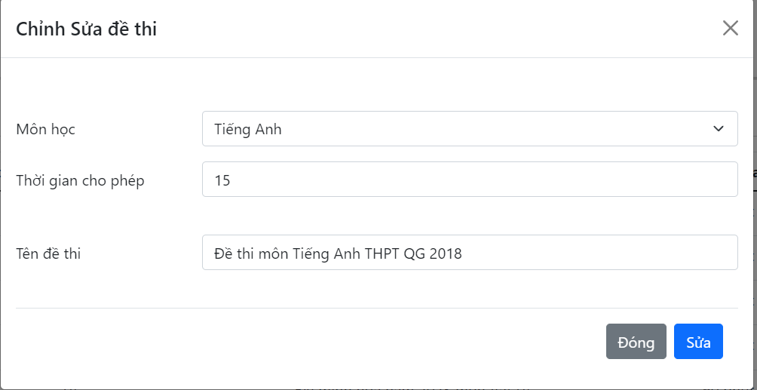 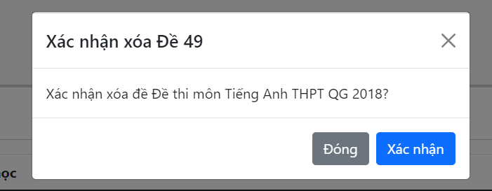 |  |  |  |  |  |  | 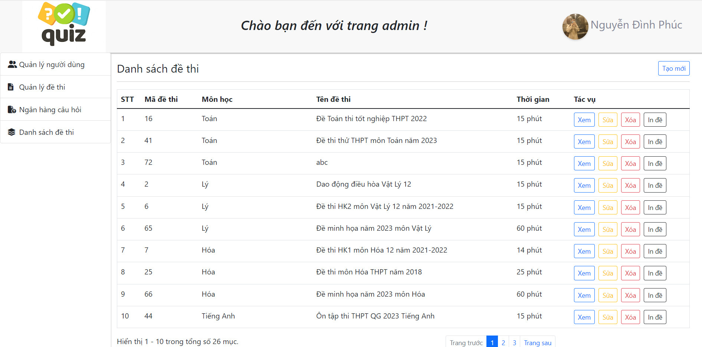
 |  |  |  |  |  |  |  |  | 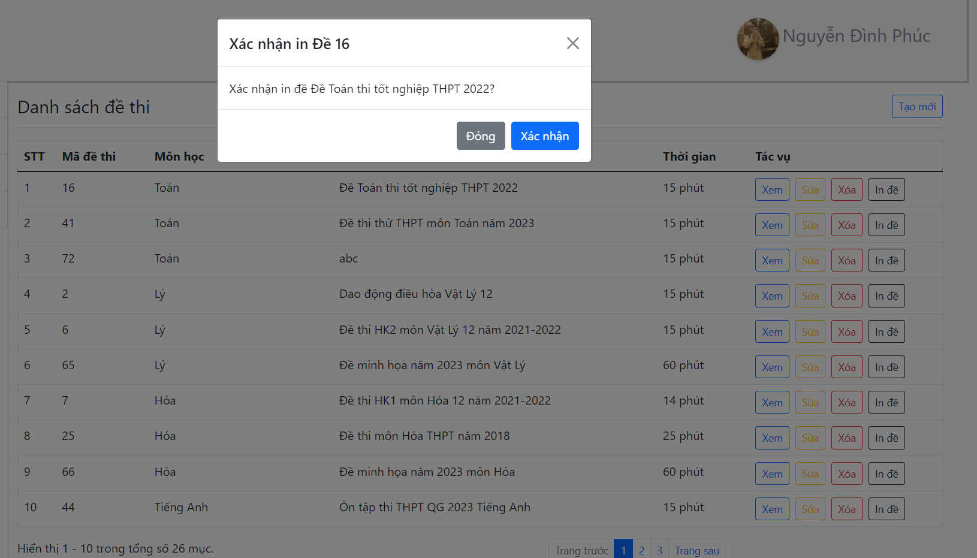

ID | Mô tả | Hành động | Điều kiện kiểm tra | Kết quả mong đợi | Kết quả thực tế | Test Data | Kết quả |  |  | Kết quả |  |  | Ghi chú
 |  |  |  |  |  |  | Lần 1 |  |  | Lần 2
 |  |  |  |  |  |  | Trạng thái | Ngày test | Tester | Trạng thái | Ngày test | Tester
Check GUI - Quản lý đề thi
GUI-QLDT01 | [ Tạo mới ] Button |  |  | Status = enable | Status = enable |  | Passed | 2023-04-19 | T. Thịnh | Passed | 2023-04-28 | Q. Thịnh
GUI-QLDT02 | [ Danh sách đề thi ] Table |  |  | Status = enable | Status = enable |  | Passed | 2023-04-19 | T. Thịnh | Passed | 2023-04-28 | Q. Thịnh
GUI-QLDT03 | [ Xem ] Button |  |  | Status = enable | Status = enable |  | Passed | 2023-04-19 | T. Thịnh | Passed | 2023-04-28 | Q. Thịnh
GUI-QLDT04 | [ Sửa ] Button |  |  | Status = enable | Status = enable |  | Passed | 2023-04-19 | T. Thịnh | Passed | 2023-04-28 | Q. Thịnh
GUI-QLDT05 | [ Xoá ] Button |  |  | Status = enable | Status = enable |  | Passed | 2023-04-19 | T. Thịnh | Passed | 2023-04-28 | Q. Thịnh
GUI-QLDT06 | [ Phân trang ] Button |  |  | Status = enable | Status = enable |  | Passed | 2023-04-19 | T. Thịnh | Passed | 2023-04-28 | Q. Thịnh
GUI-QLDT07 | [ Tạo mới đề thi ] Modal |  |  | Status = enable | Status = enable |  | Passed | 2023-04-19 | T. Thịnh | Passed | 2023-04-28 | Q. Thịnh
GUI-QLDT08 | [ Tên đề thi ] Input |  |  | Status = enable | Status = enable |  | Passed | 2023-04-19 | T. Thịnh | Passed | 2023-04-28 | Q. Thịnh
GUI-QLDT09 | [ Thời gian ] Input |  |  | Status = enable | Status = enable |  | Passed | 2023-04-19 | T. Thịnh | Passed | 2023-04-28 | Q. Thịnh
GUI-QLDT10 | [ Môn học ] ComboBox |  |  | Status = enable | Status = enable |  | Passed | 2023-04-19 | T. Thịnh | Passed | 2023-04-28 | Q. Thịnh
GUI-QLDT11 | [ Đóng ] Button |  |  | Status = enable | Status = enable |  | Passed | 2023-04-19 | T. Thịnh | Passed | 2023-04-28 | Q. Thịnh
GUI-QLDT12 | [ Tạo ] Button |  |  | Status = enable | Status = enable |  | Passed | 2023-04-19 | T. Thịnh | Passed | 2023-04-28 | Q. Thịnh
GUI-QLDT13 | [ Chọn câu hỏi ] Checkbox |  |  | Status = enable | Status = enable |  | Passed | 2023-04-19 | T. Thịnh | Passed | 2023-04-28 | Q. Thịnh
GUI-QLDT14 | [ Thêm câu hỏi ] Button |  |  | Status = enable | Status = enable |  | Passed | 2023-04-19 | T. Thịnh | Passed | 2023-04-28 | Q. Thịnh
GUI-QLDT15 | [ Xoá câu hỏi ] Button |  |  | Status = enable | Status = enable |  | Passed | 2023-04-19 | T. Thịnh | Passed | 2023-04-28 | Q. Thịnh
GUI-QLDT16 | [ Chỉnh sửa đề thi ] Modal |  |  | Status = enable | Status = enable |  | Passed | 2023-04-19 | T. Thịnh | Passed | 2023-04-28 | Q. Thịnh
GUI-QLDT17 | [ Xác nhận xoá đề thi ] Modal |  |  | Status = enable | Status = enable |  | Passed | 2023-04-19 | T. Thịnh | Passed | 2023-04-28 | Q. Thịnh
GUI-QLDT18 | [ Xác nhận ] Button |  |  | Status = enable | Status = enable |  | Passed | 2023-04-19 | T. Thịnh | Passed | 2023-04-28 | Q. Thịnh
GUI-QLDT19 | [ Xác nhận in đề thi ] Modal |  |  | Status = enable | Status = enable |  | Passed | 2023-04-19 | T. Thịnh | Passed | 2023-04-28 | Q. Thịnh
GUI-QLDT21 | [ Xác nhận ] Button |  |  | Status = enable | Status = enable |  | Passed | 2023-04-19 | T. Thịnh | Passed | 2023-04-28 | Q. Thịnh
Check FUNCTION - Quản lý đề thi
FUNC-QLDT01 | Hiển thị giao diện quản lý đề thi | 1. Đăng nhập với tài khoản admin 2. Chọn Tới trang quản lý 3. Chọn Quản lý đề thi | Đăng nhập thành công với tài khoản admin | Hiển thị giao diện quản lý đề thi | Như mong đợi | Tên đăng nhập = "phuc" Mật khẩu = "0935338475" | Passed | 2023-04-19 | T. Thịnh | Passed | 2023-04-28 | Q. Thịnh
FUNC-QLDT02 | Hiển thị modal Tạo mới đề thi | 1. Click vào nút Tạo mới |  | Hiển thị modal Tạo mới đề thi | Như mong đợi |  | Passed | 2023-04-19 | T. Thịnh | Passed | 2023-04-28 | Q. Thịnh
FUNC-QLDT03 | Đóng modal Tạo mới đề thi | 1. Click vào nút Tạo mới 2. Hiển thị modal tạo mới 3. Click vào nút Đóng |  | Đóng modal Tạo mới đề thi | Như mong đợi |  | Passed | 2023-04-19 | T. Thịnh | Passed | 2023-04-28 | Q. Thịnh
FUNC-QLDT04 | Tạo mới đề thi thành công | 1. Click vào nút Tạo mới 2. Hiển thị modal tạo mới 3. Nhập đầy đủ thông tin và dữ liệu hợp lệ 4. Click nút Tạo | Dữ liệu nhập vào hợp lệ | Tạo mới đề thi thành công | Hiển thị thông báo "Tạo đề thi thành công" | Tên đề thi = "Đề thi môn Tiếng Anh THPT QG 2018" Thời gian cho phép (Phút) = "15" Môn học = Tiếng Anh | Passed | 2023-04-19 | T. Thịnh | Passed | 2023-04-28 | Q. Thịnh
FUNC-QLDT05 | Tạo mới đề thi thất bại | 1. Click vào nút Tạo mới 2. Hiển thị modal tạo mới 3. Nhập thông tin 4. Click nút Tạo | Bỏ trống Tên đề thi | Hiển thị lỗi "Vui lòng nhập tên đề thi" | Như mong đợi | Tên đề thi = "" Thời gian cho phép (Phút) = "15" Môn học = Tiếng Anh | Passed | 2023-04-19 | T. Thịnh | Passed | 2023-04-28 | Q. Thịnh
FUNC-QLDT06 | Tạo mới đề thi thất bại | 1. Click vào nút Tạo mới 2. Hiển thị modal tạo mới 3. Nhập thông tin 4. Click nút Tạo | Bỏ trống Thời gian cho phép | Hiển thị lỗi "Vui lòng nhập thời gian cho phép của đề" | Như mong đợi | Tên đề thi = "Đề thi môn Tiếng Anh THPT QG 2018" Thời gian cho phép (Phút) = "" Môn học = Tiếng Anh | Passed | 2023-04-19 | T. Thịnh | Passed | 2023-04-28 | Q. Thịnh
FUNC-QLDT07 | Tạo mới đề thi thất bại | 1. Click vào nút Tạo mới 2. Hiển thị modal tạo mới 3. Nhập thông tin 4. Click nút Tạo | Nhập Thời gian cho phép không hợp lệ | Hiển thị thông báo "Thời gian nhập vào không hợp lệ" | Hiển thị thông báo "Thời gian cho phép được tính bằng phút và phải là số nguyên dương" | Tên đề thi = "Đề thi môn Tiếng Anh THPT QG 2018" Thời gian cho phép (Phút) = "bốn mươi" Môn học = Tiếng Anh | Passed | 2023-04-19 | T. Thịnh | Passed | 2023-04-28 | Q. Thịnh
FUNC-QLDT08 | Xem câu hỏi của đề thi | 1. Chọn đề thi muốn xem 2. Click nút Xem |  | Hiển thị danh sách câu hỏi của đề thi | Như mong đợi |  | Passed | 2023-04-19 | T. Thịnh | Passed | 2023-04-28 | Q. Thịnh
FUNC-QLDT09 | Thêm câu hỏi cho đề thi thành công | 1. Chọn đề thi muốn xem 2. Click nút Xem 3. Click nút Thêm câu hỏi 4. Hiển thị danh sách câu hỏi 5. Tích chọn vào câu hỏi muốn thêm 6. Click nút Thêm | Phải chọn ít nhất là 1 câu hỏi | Thêm câu hỏi cho đề thi thành công | Như mong đợi |  | Passed | 2023-04-19 | T. Thịnh | Passed | 2023-04-28 | Q. Thịnh
FUNC-QLDT10 | Thêm câu hỏi cho đề thi thất bại | 1. Chọn đề thi muốn xem 2. Click nút Xem 3. Click nút Thêm câu hỏi 4. Hiển thị danh sách câu hỏi 5. Tích chọn vào câu hỏi muốn thêm 6. Click nút Thêm | Không chọn câu hỏi nào | Hiển thị thông báo "Vui lòng chọn ít nhất 1 câu hỏi" | Như mong đợi |  | Failed | 2023-04-19 | T. Thịnh | Failed | 2023-04-28 | Q. Thịnh
FUNC-QLDT11 | Hiển thị modal Xác nhận xoá câu hỏi trong đề thi | 1. Chọn đề thi muốn xem 2. Click nút Xem 3. Click nút Xoá câu hỏi |  | Hiển thị modal Xác nhận xoá câu hỏi trong đề thi | Như mong đợi |  | Passed | 2023-04-19 | T. Thịnh | Passed | 2023-04-28 | Q. Thịnh
FUNC-QLDT12 | Đóng modal Xác nhận xoá câu hỏi trong đề thi | 1. Chọn đề thi muốn xem 2. Click nút Xem 3. Click nút Xoá câu hỏi 4. Hiển thị modal Xác nhận xoá câu hỏi 5. Click Đóng |  | Đóng modal Xác nhận xoá câu hỏi trong đề thi | Như mong đợi |  | Passed | 2023-04-19 | T. Thịnh | Passed | 2023-04-28 | Q. Thịnh
FUNC-QLDT13 | Xoá câu hỏi trong đề thi thành công | 1. Chọn đề thi muốn xem 2. Click nút Xem 3. Chọn câu hỏi muốn xoá 4. Click nút Xoá câu hỏi 5. Hiển thị modal Xác nhận xoá câu hỏi 6. Click Xác nhận | Chọn ít nhất 1 câu hỏi | Hiển thị thông báo "Xoá thành công" | Xoá câu hỏi thành công |  | Passed | 2023-04-19 | T. Thịnh | Passed | 2023-04-28 | Q. Thịnh
FUNC-QLDT14 | Xoá câu hỏi trong đề thi thất bại | 1. Chọn đề thi muốn xem 2. Click nút Xem 3. Click nút Xoá câu hỏi 4. Hiển thị modal Xác nhận xoá câu hỏi 5. Click Xác nhận | Không chọn câu hỏi nào | Hiển thị thông báo "Vui lòng chọn ít nhất 1 câu hỏi" | Như mong đợi |  | Failed | 2023-04-19 | T. Thịnh | Failed | 2023-04-28 | Q. Thịnh
FUNC-QLDT15 | Hiển thị modal Chỉnh sửa đề thi | 1, Chọn mục Quản lý đề thi 2. Chọn đề thi muốn sửa 3. Click nút sửa |  | Hiển thị modal Chỉnh sửa đề thi | Như mong đợi |  | Passed | 2023-04-19 | T. Thịnh | Passed | 2023-04-28 | Q. Thịnh
FUNC-QLDT16 | Đóng modal Chỉnh sửa đề thi | 1, Chọn mục Quản lý đề thi 2. Chọn đề thi muốn sửa 3. Click nút sửa |  | Đóng modal Chỉnh sửa đề thi | Như mong đợi |  | Passed | 2023-04-19 | T. Thịnh | Passed | 2023-04-28 | Q. Thịnh
FUNC-QLDT17 | Sửa đề thi thành công | 1. Chọn đề thi muốn sửa 2. Click nút sửa 3. Hiển thị modal Chỉnh sửa đề thi 4. Nhập đầy đủ thông tin và dữ liệu hợp lệ 5. Click nút Sửa | Dữ liệu nhập vào hợp lệ | Chỉnh sửa đề thi thành công | Hiển thị thông báo "Cập nhật đề thi thành công" | Môn học = Tiếng Anh Thời gian cho phép = "50" Tên đề thi: "Đề thi môn Tiếng Anh THPT QG 2018" | Passed | 2023-04-19 | T. Thịnh | Passed | 2023-04-28 | Q. Thịnh
FUNC-QLDT18 | Sửa đề thi thất bại | 1. Chọn đề thi muốn sửa 2. Click nút sửa 3. Hiển thị modal Chỉnh sửa đề thi 4. Nhập thông tin 5. Click nút Sửa | Bỏ trống Thời gian cho phép | Hiển thị lỗi "Vui lòng nhập thời gian cho phép của đề" | Như mong đợi | Môn học = Tiếng Anh Thời gian cho phép = "" Tên đề thi: "Đề thi môn Tiếng Anh THPT QG 2018" | Passed | 2023-04-19 | T. Thịnh | Passed | 2023-04-28 | Q. Thịnh
FUNC-QLDT19 | Sửa đề thi thất bại | 1. Chọn đề thi muốn sửa 2. Click nút sửa 3. Hiển thị modal Chỉnh sửa đề thi 4. Nhập thông tin 5. Click nút Sửa | Nhập Thời gian cho phép không hợp lệ | Hiển thị lỗi "Thời gian cho phép được tính bằng phút và phải là số nguyên dương" | Như mong đợi | Môn học = Tiếng Anh Thời gian cho phép = "haimuoi" Tên đề thi: "Đề thi môn Tiếng Anh THPT QG 2018" | Passed | 2023-04-19 | T. Thịnh | Passed | 2023-04-28 | Q. Thịnh
FUNC-QLDT20 | Sửa đề thi thất bại | 1. Chọn đề thi muốn sửa 2. Click nút sửa 3. Hiển thị modal Chỉnh sửa đề thi 4. Nhập thông tin 5. Click nút Sửa | Bỏ trống Tên đề thi | Hiển thị lỗi "Vui lòng nhập tên đề thi" | Như mong đợi | Môn học = Tiếng Anh Thời gian cho phép = "20" Tên đề thi: "" | Passed | 2023-04-19 | T. Thịnh | Passed | 2023-04-28 | Q. Thịnh
FUNC-QLDT21 | Hiển thị modal Xác nhận xoá đề thi | 1. Chọn đề thi muốn xoá 2. Click nút Xoá |  | Hiển thị modal Xác nhận xoá đề thi | Như mong đợi |  | Passed | 2023-04-19 | T. Thịnh | Passed | 2023-04-28 | Q. Thịnh
FUNC-QLDT22 | Đóng modal Xác nhận xoá đề thi | 1. Chọn đề thi muốn xoá 2. Click nút Xoá 3. Hiển thị modal Xác nhận xoá thành viên 4. Click nút Đóng |  | Đóng modal Xác nhận xoá đề thi | Như mong đợi |  | Passed | 2023-04-19 | T. Thịnh | Passed | 2023-04-28 | Q. Thịnh
FUNC-QLDT23 | Xoá đề thi thành công | 1. Chọn đề thi muốn xoá 2. Click nút Xoá 3. Hiển thị modal Xác nhận xoá thành viên 4. Click nút Xác nhận |  | Hiển thị thông báo "Xoá thành công" | Như mong đợi |  | Passed | 2023-04-19 | T. Thịnh | Passed | 2023-04-28 | Q. Thịnh
FUNC-QLDT24 | Hiển thị modal Xác nhận in đề thi | 1. Chọn đề thi muốn in 2. Click nút In đề |  | Hiển thị modal Xác nhận in đề thi | Như mong đợi |  | Passed | 2023-04-19 | T. Thịnh | Passed | 2023-04-28 | Q. Thịnh
FUNC-QLDT25 | Đóng modal Xác nhận in đề thi | 1. Chọn đề thi muốn in 2. Click nút In đề 3. Hiển thị modal Xác nhận in đề 4. Click nút Đóng |  | Đóng modal Xác nhận in đề thi | Như mong đợi |  | Passed | 2023-04-19 | T. Thịnh | Passed | 2023-04-28 | Q. Thịnh
FUNC-QLDT26 | In đề thi thành công | 1. Chọn đề thi muốn in 2. Click nút In đề 3. Hiển thị modal Xác nhận in đề 4. Click nút Xác nhận |  | Hiển thị thông báo "In đề thi thành công" | Như mong đợi |  | Passed | 2023-04-19 | T. Thịnh | Passed | 2023-04-28 | Q. Thịnh

Thống kê
Tên dự án |  | Website thi trắc nghiệm
Module Code |  | Thống kê
Test Requirement |  | Kiểm tra GUI và FUNC thống kê
 |  | Passed | Failed | Untested | Blocked | Test Case Total
Vòng 1 |  | 4 | 0 | 0 | 0 | 4
Vòng 2 |  | 4 | 0 | 0 | 0 | 4
 | 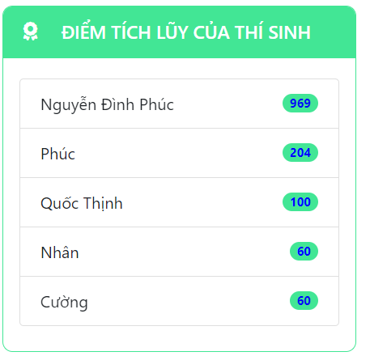 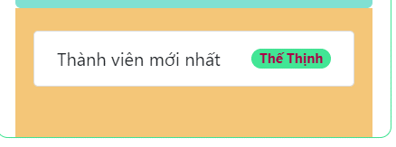 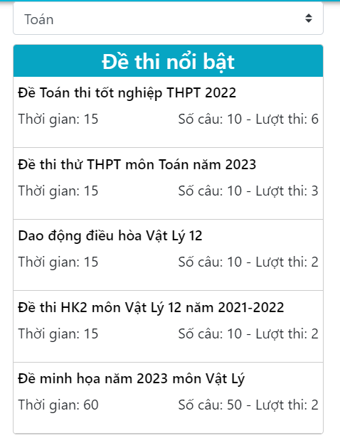
ID | Mô tả | Hành động | Điều kiện kiểm tra | Kết quả mong đợi | Kết quả thực tế | Test Data | Kết quả |  |  | Kết quả |  |  | Ghi chú
 |  |  |  |  |  |  | Lần 1 |  |  | Lần 2
 |  |  |  |  |  |  | Trạng thái | Ngày test | Tester | Trạng thái | Ngày test | Tester
Check GUI - Thống kê
GUI-TK01 | [ Vinh danh bảng vàng ] List |  |  | Status = enable | Status = enable |  | Passed | 2023-04-20 | T. Thịnh | Passed | 2023-04-29 | Q. Thịnh
GUI-TK02 | [ Thống kê thành viên ] List |  |  | Status = enable | Status = enable |  | Passed | 2023-04-20 | T. Thịnh | Passed | 2023-04-29 | Q. Thịnh
GUI-TK03 | [ Đề thi nổi bật ] List |  |  | Status = enable | Status = enable |  | Passed | 2023-04-20 | T. Thịnh | Passed | 2023-04-29 | Q. Thịnh
Check FUNCTION - Thống kê
FUNC-TK01 | Hiển thị danh sách thành viên tham gia thi đạt TOP | Truy cập vào hệ thống với url |  | Hiển thị danh sách thành viên tham gia thi đạt TOP | Như mong đợi |  | Passed | 2023-04-20 | T. Thịnh | Passed | 2023-04-29 | Q. Thịnh
FUNC-TK02 | Hiển thị số lượng thành viên hiện có trong hệ thống | Truy cập vào hệ thống với url |  | Hiển thị số lượng thành viên hiện có trong hệ thống | Như mong đợi |  | Passed | 2023-04-20 | T. Thịnh | Passed | 2023-04-29 | Q. Thịnh
FUNC-TK03 | Hiển thị tên thành viên mới đăng ký vào hệ thống | Truy cập vào hệ thống với url |  | Hiển thị tên thành viên mới đăng ký vào hệ thống | Như mong đợi |  | Passed | 2023-04-20 | T. Thịnh | Passed | 2023-04-29 | Q. Thịnh
FUNC-TK04 | Hiển thị danh sách đề thi được tham gia thi nhiều nhất | Truy cập vào hệ thống với url | Click vào môn thi bất kỳ | Hiển thị danh sách đề thi được tham gia thi nhiều nhất | Như mong đợi |  | Passed | 2023-04-20 | T. Thịnh | Passed | 2023-04-29 | Q. Thịnh

Tìm kiếm đề thi
Tên dự án |  | Website thi trắc nghiệm
Module Code |  | Tìm kiếm đề thi
Test Requirement |  | Kiểm tra GUI và FUNC tìm kiếm đề thi
 |  | Passed | Failed | Untested | Blocked | Test Case Total
Vòng 1 |  | 5 | 0 | 0 | 0 | 5
Vòng 2 |  | 5 | 0 | 0 | 0 | 5
 | 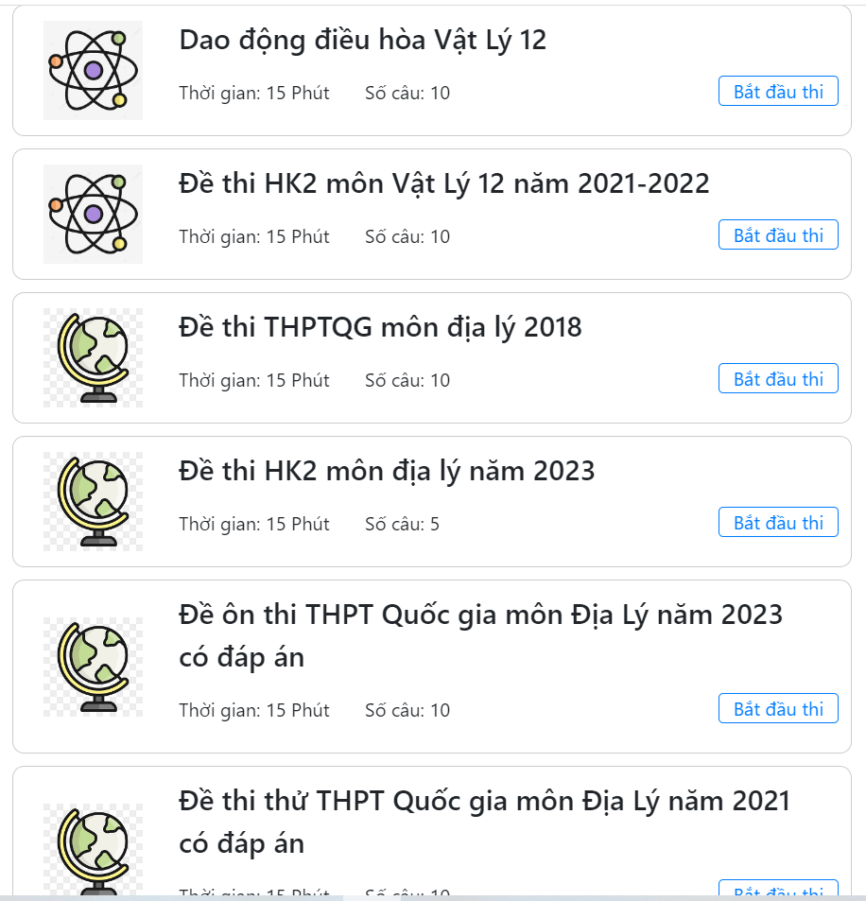
ID | Mô tả | Hành động | Điều kiện kiểm tra | Kết quả mong đợi | Kết quả thực tế | Test Data | Kết quả |  |  | Kết quả |  |  | Ghi chú
 |  |  |  |  |  |  | Lần 1 |  |  | Lần 2
 |  |  |  |  |  |  | Trạng thái | Ngày test | Tester | Trạng thái | Ngày test | Tester
Check GUI - Tìm kiếm đề thi
GUI-TK01 | [ Tìm kiếm ] Input |  |  | Status = enable | Status = enable |  | Passed | 2023-04-20 | T.Thịnh | Passed | 2023-04-29 | Q. Thịnh
GUI-TK02 | [ Tìm kiếm ] Button |  |  | Status = enable | Status = enable |  | Passed | 2023-04-20 | T.Thịnh | Passed | 2023-04-29 | Q. Thịnh
Check FUNCTION - Tìm kiếm đề thi
FUNC-TK01 | Tìm kiếm đề thi thành công | 1. Nhập thông tin cần tìm vào ô tìm kiếm 2. Click nút tìm kiếm | input đề thi = "Hoá" | Hiển thị các đề thi vừa tìm | Như mong đợi |  | Passed | 2023-04-20 | T.Thịnh | Passed | 2023-04-29 | Q. Thịnh
FUNC-TK02 | Tìm kiếm đề thi thành công | 1. Nhập thông tin cần tìm vào ô tìm kiếm 2. Click nút tìm kiếm | input đề thi = "Toán" | Hiển thị các đề thi vừa tìm | Như mong đợi |  | Passed | 2023-04-20 | T.Thịnh | Passed | 2023-04-29 | Q. Thịnh
FUNC-TK03 | Tìm kiếm đề thi thành công | 1. Nhập thông tin cần tìm vào ô tìm kiếm 2. Click nút tìm kiếm | input đề thi = "Lý" | Hiển thị giao diện trang kết quả tìm kiếm | Như mong đợi |  | Passed | 2023-04-20 | T.Thịnh | Passed | 2023-04-29 | Q. Thịnh
FUNC-TK04 | Tìm kiếm đề thi thất bại | 1. Nhập thông tin cần tìm vào ô tìm kiếm 2. Click nút tìm kiếm | input đề thi = "" | Hiển thị thông báo "Bạn chưa nhập dữ liệu tìm kiếm" | Hiển thị giao diện trang kết quả tìm kiếm bao gồm toàn bộ đề thi hiện có |  | Passed | 2023-04-20 | T.Thịnh | Passed | 2023-04-29 | Q. Thịnh
FUNC-TK05 | Tìm kiếm đề thi thất bại | 1. Nhập thông tin cần tìm vào ô tìm kiếm 2. Click nút tìm kiếm | input đề thi = "" | Hiển thị thông báo "Bạn chưa nhập dữ liệu tìm kiếm" | Hiển thị giao diện trang kết quả tìm kiếm bao gồm toàn bộ đề thi hiện có |  | Passed | 2023-04-20 | T.Thịnh | Passed | 2023-04-29 | Q. Thịnh

Quản lý người dùng
Tên dự án |  | Website thi trắc nghiệm
Module Code |  | Quản lý người dùng
Test Requirement |  | Kiểm tra GUI và FUNC Quản lý người dùng
 |  | Passed | Failed | Untested | Blocked | Tổng test case
Vòng 1 |  | 13 | 1 | 0 | 0 | 14
Vòng 2 |  | 14 | 0 | 0 | 0 | 14
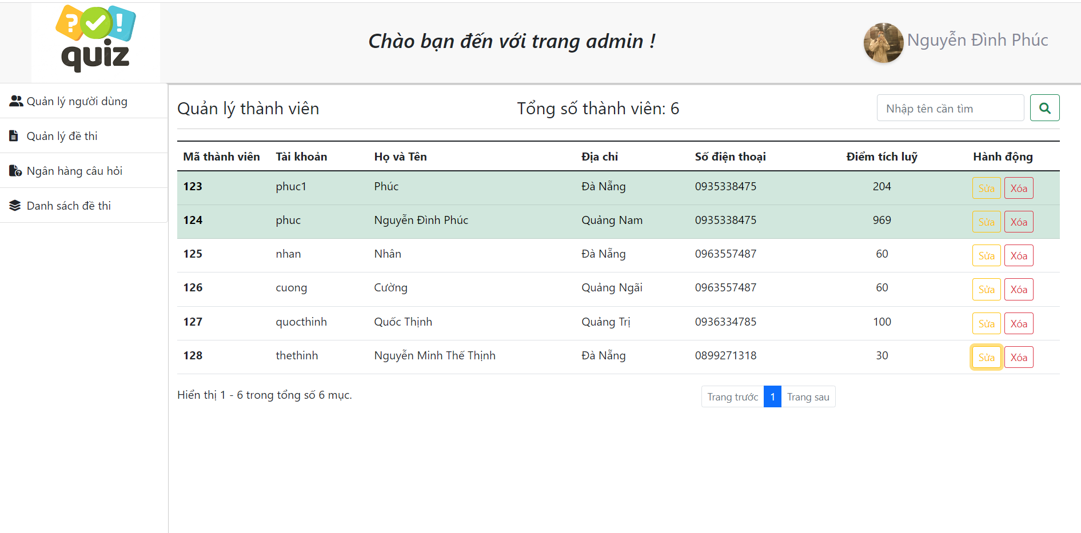 | 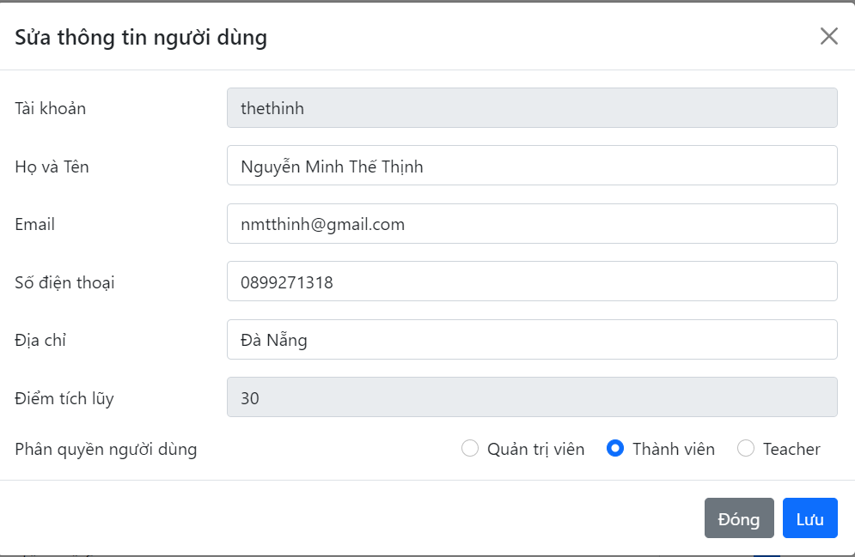 |  |  | 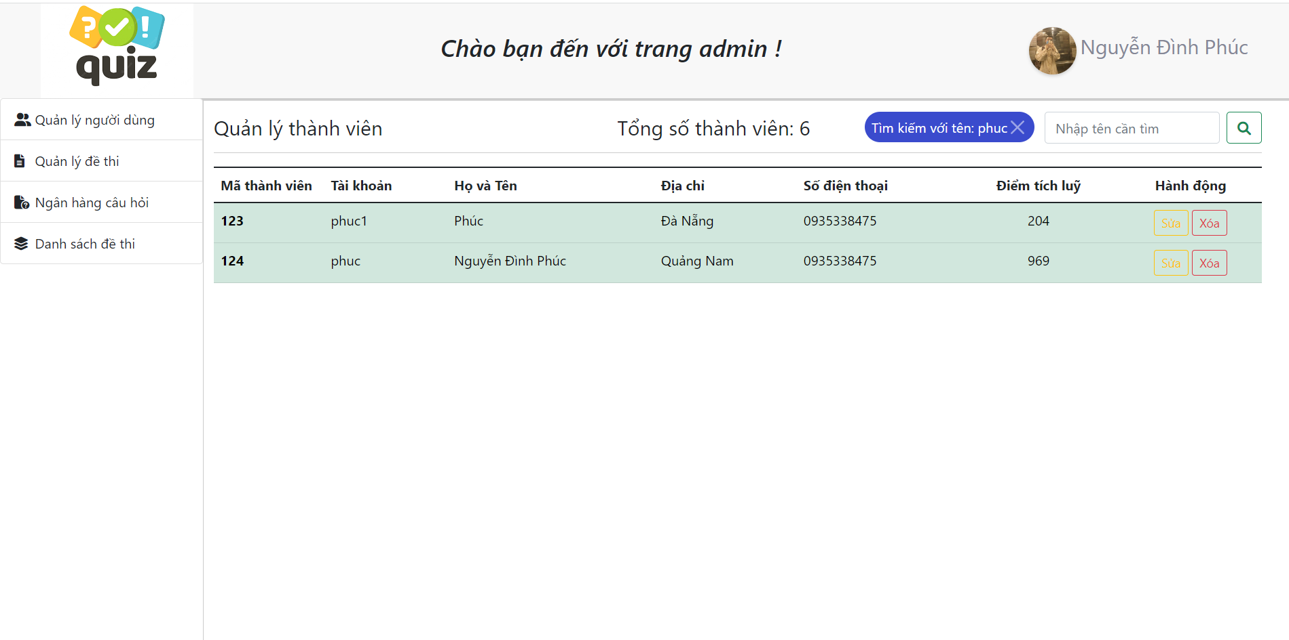
 | 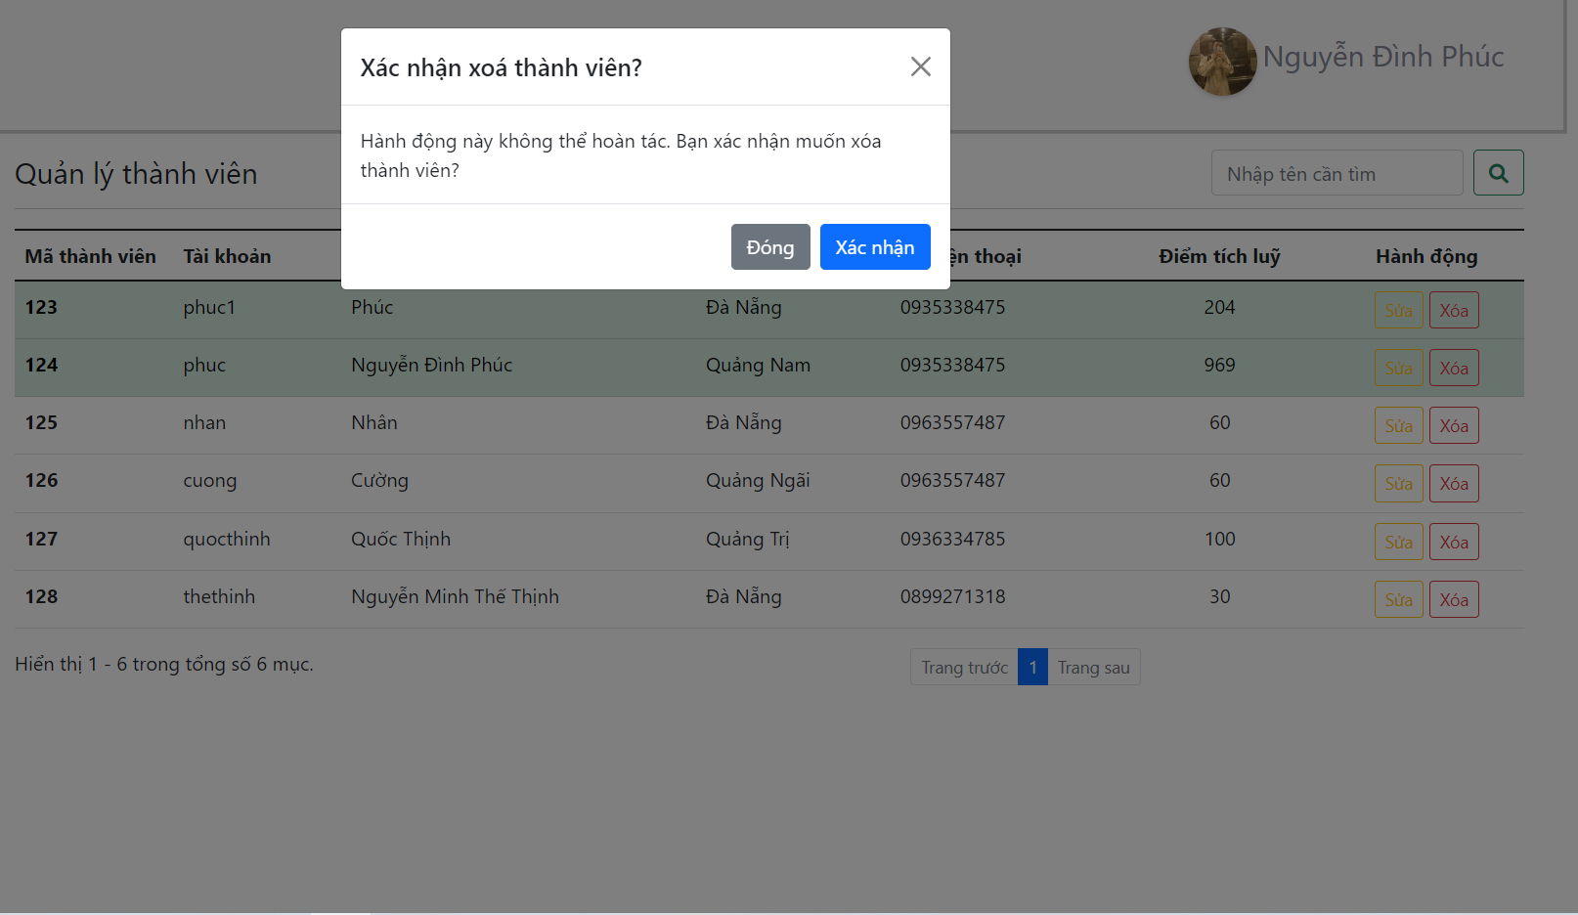
ID | Mô tả | Hành động | Điều kiện kiểm tra | Kết quả mong đợi | Kết quả thực tế | Test Data | Kết quả |  |  | Kết quả |  |  | Ghi chú
 |  |  |  |  |  |  | Lần 1 |  |  | Lần 2
 |  |  |  |  |  |  | Trạng thái | Ngày test | Tester | Trạng thái | Ngày test | Tester
Check GUI - Quản lý người dùng
GUI-QLND01 | [ Tìm kiếm ] Input |  |  | Status = enable | Status = enable |  | Passed | 2023-04-21 | T. Thịnh | Passed | 2023-04-29 | Q. Thịnh
GUI-QLND02 | [ Tìm kiếm ] Button |  |  | Status = enable | Status = enable |  | Passed | 2023-04-21 | T. Thịnh | Passed | 2023-04-29 | Q. Thịnh
GUI-QLND03 | [ Danh sách người dùng] Table |  |  | Status = enable | Status = enable |  | Passed | 2023-04-21 | T. Thịnh | Passed | 2023-04-29 | Q. Thịnh
GUI-QLND04 | [ Sửa ] Button |  |  | Status = enable | Status = enable |  | Passed | 2023-04-21 | T. Thịnh | Passed | 2023-04-29 | Q. Thịnh
GUI-QLND05 | [ Xoá ] Button |  |  | Status = enable | Status = enable |  | Passed | 2023-04-21 | T. Thịnh | Passed | 2023-04-29 | Q. Thịnh
GUI-QLND06 | [ Phân trang ] Button |  |  | Status = enable | Status = enable |  | Passed | 2023-04-21 | T. Thịnh | Passed | 2023-04-29 | Q. Thịnh
GUI-QLND07 | [ Sửa thông tin người dùng ] Modal |  |  | Status = enable | Status = enable |  | Passed | 2023-04-21 | T. Thịnh | Passed | 2023-04-29 | Q. Thịnh
GUI-QLND08 | [ Tài khoản ] Input - Disable |  |  | Status = enable | Status = enable |  | Passed | 2023-04-21 | T. Thịnh | Passed | 2023-04-29 | Q. Thịnh
GUI-QLND09 | [ Họ tên ] Input |  |  | Status = enable | Status = enable |  | Passed | 2023-04-21 | T. Thịnh | Passed | 2023-04-29 | Q. Thịnh
GUI-QLND10 | [ Email ] Input |  |  | Status = enable | Status = enable |  | Passed | 2023-04-21 | T. Thịnh | Passed | 2023-04-29 | Q. Thịnh
GUI-QLND11 | [ Số điện thoại ] Input |  |  | Status = enable | Status = enable |  | Passed | 2023-04-21 | T. Thịnh | Passed | 2023-04-29 | Q. Thịnh
GUI-QLND12 | [ Địa chỉ ] Input |  |  | Status = enable | Status = enable |  | Passed | 2023-04-21 | T. Thịnh | Passed | 2023-04-29 | Q. Thịnh
GUI-QLND13 | [ Điểm tích luỹ ] Input - Disable |  |  | Status = enable | Status = enable |  | Passed | 2023-04-21 | T. Thịnh | Passed | 2023-04-29 | Q. Thịnh
GUI-QLND14 | [ Phân quyền ] Radio Button |  |  | Status = enable | Status = enable |  | Passed | 2023-04-21 | T. Thịnh | Passed | 2023-04-29 | Q. Thịnh
GUI-QLND15 | [ Đóng ] Button |  |  | Status = enable | Status = enable |  | Passed | 2023-04-21 | T. Thịnh | Passed | 2023-04-29 | Q. Thịnh
GUI-QLND16 | [ Lưu ] Button |  |  | Status = enable | Status = enable |  | Passed | 2023-04-21 | T. Thịnh | Passed | 2023-04-29 | Q. Thịnh
GUI-QLND17 | [ Xác nhận xoá thành viên ] Modal |  |  | Status = enable | Status = enable |  | Passed | 2023-04-21 | T. Thịnh | Passed | 2023-04-29 | Q. Thịnh
GUI-QLND18 | [ Xác nhận ] Button |  |  | Status = enable | Status = enable |  | Passed | 2023-04-21 | T. Thịnh | Passed | 2023-04-29 | Q. Thịnh
Check FUNCTION - Quản lý người dùng
FUNC-QLND01 | Hiển thị giao diện quản lý người dùng | 1. Đăng nhập với tài khoản admin 2. Chọn Tới trang quản lý 3. Chọn mục Quản lý người dùng | Đăng nhập thành công với tài khoản admin | Hiển thị giao diện quản lý người dùng | Như mong đợi |  | Passed | 2023-04-21 | T. Thịnh | Passed | 2023-04-29 | Q. Thịnh
FUNC-QLND02 | Tìm kiếm thành công | 1. Nhập dữ liệu cần tìm vào ô tìm kiếm 2. Click nút tìm kiếm | Dữ liệu tìm kiếm hợp lệ | Tìm kiếm thành công người dùng | Như mong đợi | Input tìm kiếm = "phuc" | Failed | 2023-04-21 | T. Thịnh | Passed | 2023-04-29 | Q. Thịnh
FUNC-QLND03 | Tìm kiếm thất bại | 1. Nhập dữ liệu cần tìm vào ô tìm kiếm 2. Click nút tìm kiếm | Bỏ trống không nhập dữ liệu | Hiển thị thông báo "Bạn chưa nhập dữ liệu tìm kiếm" | Reset lại giao diện quản lý người dùng | Input tìm kiếm = "" | Passed | 2023-04-21 | T. Thịnh | Passed | 2023-04-29 | Q. Thịnh
FUNC-QLND04 | Hiển thị modal Chỉnh sửa thông tin | 1. Chọn người dùng muốn sửa 2. Click nút Sửa |  | Hiển thị modal Chỉnh sửa thông tin | Như mong đợi |  | Passed | 2023-04-21 | T. Thịnh | Passed | 2023-04-29 | Q. Thịnh
FUNC-QLND05 | Đóng modal Chỉnh sửa thông tin | 1. Chọn người dùng muốn sửa 2. Click nút Sửa 3. Hiển thị modal chỉnh sửa 4. Click nút Đóng |  | Đóng modal Chỉnh sửa thông tin | Như mong đợi |  | Passed | 2023-04-21 | T. Thịnh | Passed | 2023-04-29 | Q. Thịnh
FUNC-QLND06 | Sửa thông tin thành công | 1. Nhập đầy đủ và hợp lệ thông tin muốn sửa 2. Click nút Lưu | Dữ liệu chỉnh sửa hợp lệ | Hiển thị thông báo "Chỉnh sửa thông tin thành công" | Hiển thị thông báo "Cập nhật thành công" | Họ tên = "Nguyễn Minh Thế Thịnh" Email = "nmtthinh@gmail.com" Số điện thoại = "0899271318" Địa chỉ = "Đà Nẵng" | Passed | 2023-04-21 | T. Thịnh | Passed | 2023-04-29 | Q. Thịnh
FUNC-QLND07 | Sửa thông tin thất bại | 1. Nhập thông tin muốn sửa 2. Click nút Lưu | Bỏ trống thông tin Họ tên | Hiển thị lỗi "Họ tên không được để trống" | Như mong đợi | Họ tên = "" Email = "nmtthinh@gmail.com" Số điện thoại = "0899271318" Địa chỉ = "Đà Nẵng" | Passed | 2023-04-21 | T. Thịnh | Passed | 2023-04-29 | Q. Thịnh
FUNC-QLND08 | Sửa thông tin thất bại | 1. Nhập đầy đủ thông tin muốn sửa 2. Click nút Lưu | Bỏ trống thông tin Email | Hiển thị lỗi "Email không được để trống" | Như mong đợi | Họ tên = "Nguyễn Minh Thế Thịnh" Email = "" Số điện thoại = "0899271318" Địa chỉ = "Đà Nẵng" | Passed | 2023-04-21 | T. Thịnh | Passed | 2023-04-29 | Q. Thịnh
FUNC-QLND09 | Sửa thông tin thất bại | 1. Nhập đầy đủ thông tin muốn sửa 2. Click nút Lưu | Nhập email không đúng định dạng | Hiển thị lỗi "Email nhập vào không đúng" | Hiển thị lỗi "Email không hợp lệ" | Họ tên = "Nguyễn Minh Thế Thịnh" Email = "nphn2082thief" Số điện thoại = "0899271318" Địa chỉ = "Đà Nẵng" | Passed | 2023-04-21 | T. Thịnh | Passed | 2023-04-29 | Q. Thịnh
FUNC-QLND10 | Sửa thông tin thất bại | 1. Nhập đầy đủ thông tin muốn sửa 2. Click nút Lưu | Bỏ trống thông tin Số điện thoại | Hiển thị lỗi "Số điện thoại không được để trống" | Như mong đợi | Họ tên = "Nguyễn Minh Thế Thịnh" Email = "nmtthinh@gmail.com" Số điện thoại = "" Địa chỉ = "Đà Nẵng" | Passed | 2023-04-21 | T. Thịnh | Passed | 2023-04-29 | Q. Thịnh
FUNC-QLND11 | Sửa thông tin thất bại | 1. Nhập đầy đủ thông tin muốn sửa 2. Click nút Lưu | Nhập số điện thoại không đúng định dạng | Hiển thị lỗi "Số điện thoại nhập vào không đúng" | Hiển thị lỗi "Số điện thoại không hợp lệ" | Họ tên = "Nguyễn Minh Thế Thịnh" Email = "nmtthinh@gmail.com" Số điện thoại = "07774986" Địa chỉ = "Đà Nẵng" | Passed | 2023-04-21 | T. Thịnh | Passed | 2023-04-29 | Q. Thịnh
FUNC-QLND12 | Hiển thị modal Xoá người dùng | 1. Chọn người dùng muốn xoá 2. Click nút Xoá |  | Hiển thị modal Xoá người dùng | Như mong đợi |  | Passed | 2023-04-21 | T. Thịnh | Passed | 2023-04-29 | Q. Thịnh
FUNC-QLND13 | Xoá người dùng thành công | 1. Chọn người dùng muốn xoá 2. Click nút Xoá 3. Hiển thị modal Xác nhận xoá 4. Click nút Xác nhận |  | Hiển thị thông báo "Xoá thành công" | Như mong đợi |  | Passed | 2023-04-21 | T. Thịnh | Passed | 2023-04-29 | Q. Thịnh
FUNC-QLND14 | Đóng modal Xoá người dùng | 1. Chọn người dùng muốn xoá 2. Click nút Xoá 3. Hiển thị modal Xác nhận xoá 4. Click nút Đóng |  | Đóng modal Xoá người dùng | Như mong đợi |  | Passed | 2023-04-21 | T. Thịnh | Passed | 2023-04-29 | Q. Thịnh

Chat trực tuyến
Tên dự án |  | Website thi trắc nghiệm
Module Code |  | Chat trực tuyến
Test Requirement |  | Kiểm tra GUI và FUNC quản lý thi
 |  | Passed | Failed | Untested | Blocked | Test Case Total
Vòng 1 |  | 4 | 0 | 0 | 0 | 4
Vòng 2 |  | 4 | 0 | 0 | 0 | 4
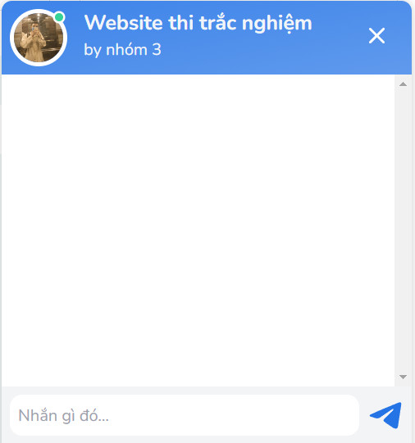 | 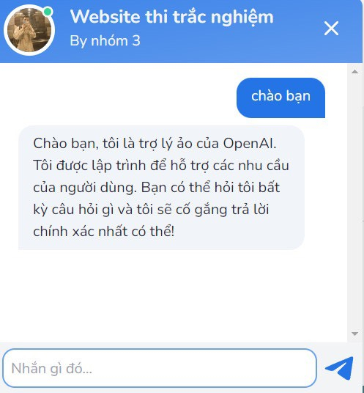

ID | Mô tả | Hành động | Điều kiện kiểm tra | Kết quả mong đợi | Kết quả thực tế | Test Data | Kết quả |  |  | Kết quả |  |  | Ghi chú
 |  |  |  |  |  |  | Lần 1 |  |  | Lần 2
 |  |  |  |  |  |  | Trạng thái | Ngày test | Tester | Trạng thái | Ngày test | Tester
Check GUI - Chat trực tuyến
GUI-CTT01 | [ Nhập messenger] Input |  |  | Status = enable | Status = enable |  | Passed | 2023-04-21 | T. Thịnh | Passed | 2023-04-29 | Q. Thịnh
GUI-CTT02 | [ Send messenger ] Button |  |  | Status = enable | Status = enable |  | Passed | 2023-04-21 | T. Thịnh | Passed | 2023-04-29 | Q. Thịnh
Check FUNCTION - Chat trực tuyến
FUNC-CTT01 | Bắt đầu chat với AI | 1. Nhập nội dung tin nhấn 2. Click nút gửi tin nhắn 3. Câu trả lời của AI | Không có admin đang trực hệ thống | AI tự động trả lời câu hỏi theo đúng yêu cầu của người dùng | Như mong đợi |  | Passed | 2023-04-21 | T. Thịnh | Passed | 2023-04-29 | Q. Thịnh
FUNC-CTT02 | Bắt đầu chat với admin | 1. Nhập nội dung tin nhắn 2. Click nút gửi tin nhắn 3. Câu trả lời của admin | Admin đang trực hệ thống | Admin trả lời câu hỏi | Như mong đợi |  | Passed | 2023-04-21 | T. Thịnh | Passed | 2023-04-29 | Q. Thịnh
FUNC-CTT03 | Chat với nội dung có ký tự đặc biệt | 1. Nhập nội dung tin nhắn có ký tự đặc biệt 2. Click nút gửi tin nhắn 3. Câu trả lời của AI |  | AI tự động trả lời câu hỏi với yêu cầu nhập lại câu hỏi theo đúng yêu cầu | Như mong đợi |  | Passed | 2023-04-21 | T. Thịnh | Passed | 2023-04-29 | Q. Thịnh
FUNC-CTT04 | Chat với nội dung là công thức toán học | 1. Nhập nội dung tin nhắn là công thức toán bất kỳ 2. Click nút gửi tin nhắn 3. Câu trả lời của AI |  | AI tự động trả lời câu hỏi theo đúng yêu cầu của người dùng | Như mong đợi |  | Passed | 2023-04-21 | T. Thịnh | Passed | 2023-04-29 | Q. Thịnh

